상품제안서
[손거울] 사각단면거울65 | 상품코드: F02214

 |  |  |  |  |  |  | 02-412-0044 | www.easy1.co.kr
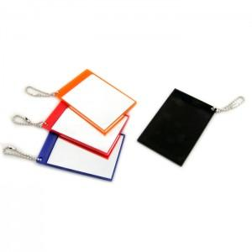

【상세/제작정보】 | 최소수량이하 인쇄 불가능 500이상 주문시 인쇄가능합니다.

【인쇄/포장옵션】 | 실크 / PP

【공급단가】 | 수량 | 500~ | 1,000~ | 3,000~ | 5,000~ | 10,000~
*VAT별도 | 단가 | 560원 | 540원 | 520원 | 500원 | 480원

【상품 URL】 | https://dev.easy1.co.kr:443/src/goods_detail.php?gdno=2214

